Лист1
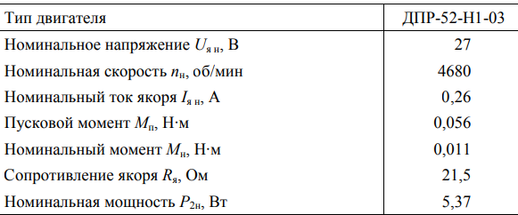
Rдоб=10
Rдоб | Uя | Iя | n | Mp | P1 | P2 | η
Ом | В | А | об/мин | Н*м | Вт |  | %
10 | 20 | -0.07 | 103 | -0.24724250478 | -1.4 | -2.6667123288 | 190.47945205
 |  | -0.03 | 79 | -0.10596107348 | -0.6 | -0.87657534247 | 146.09589041
 |  | 0 | 73 | 0 | 0 | 0 | -
 |  | 0.07 | 62 | 0.24724250478 | 1.4 | 1.6052054795 | 114.65753425
 |  | 0.11 | 58 | 0.38852393608 | 2.2 | 2.3597260274 | 107.26027397
 |  | 0.21 | 47 | 0.74172751434 | 4.2 | 3.6505479452 | 86.917808219
 |  | 0.33 | 34 | 1.1655718082 | 6.6 | 4.1498630137 | 62.876712329
 |  | 0.51 | 14 | 1.8013382491 | 10.2 | 2.6408219178 | 25.890410959 | См=60∗Uян/(2𝜋𝑛0)
 |  | 0.69 | 0 | 2.43710469 | 13.8 | 0 | 0 | 3.5320 | Cm
 |  |  |  |  |  |  |  | 𝑀=𝐶m∗𝐼я
 |  |  |  |  |  |  |  | 𝑃1=𝑈я∗𝐼я
Rдоб | Uя | Iя | n | Mp | P1 | P2 | η | 𝑃2=𝑀𝜋𝑛/30
Ом | В | А | об/мин | Н*м | Вт |  | % | η=100∗𝑃2/𝑃1
20 | 20 | -0.06 | 96 | -0.21192214695 | -1.2 | -2.1304109589 | 177.53424658
 |  | -0.03 | 79 | -0.10596107348 | -0.6 | -0.87657534247 | 146.09589041
Rдоб=20
 |  | 0 | 73 | 0 | 0 | 0 | -
 |  | 0.04 | 63 | 0.1412814313 | 0.8 | 0.93205479452 | 116.50684932
 |  | 0.09 | 56 | 0.31788322043 | 1.8 | 1.864109589 | 103.56164384
 |  | 0.26 | 27 | 0.91832930347 | 5.2 | 2.5964383562 | 49.931506849
 |  | 0.31 | 19 | 1.0949310926 | 6.2 | 2.1784931507 | 35.136986301
 |  | 0.4 | 5 | 1.412814313 | 8 | 0.7397260274 | 9.2465753425
 |  | 42 | 2 | 148.34550287 | 840 | 31.068493151 | 3.698630137 | 3.5320 | Cm

Rдоб | Uя | Iя | n | Mp | P1 | P2 | η
Ом | В | А | об/мин | Н*м | Вт |  | %
30 | 20 | -0.06 | 95 | -0.21192214695 | -1.2 | -2.1082191781 | 175.68493151
 |  | -0.02 | 79 | -0.070640715651 | -0.4 | -0.58438356164 | 146.09589041
 |  | 0 | 73 | 0 | 0 | 0 | -
 |  | 0.05 | 60 | 0.17660178913 | 1 | 1.1095890411 | 110.95890411
 |  | 0.09 | 53 | 0.31788322043 | 1.8 | 1.7642465753 | 98.01369863
 |  | 0.23 | 24 | 0.81236822999 | 4.6 | 2.0416438356 | 44.383561644
 |  | 0.27 | 0 | 0.9536496613 | 5.4 | 0 | 0
 |  | 0.36 | - | 1.2715328817 | 7.2 | - | - | 3.5320 | Cm
Rдоб=30

